Sheet1
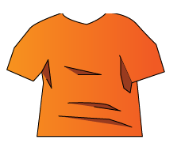
服の仕様

つかめる範囲

 |  | 青い線で囲んだ範囲がつかめる範囲
 |  | どの服も共通

服の種類
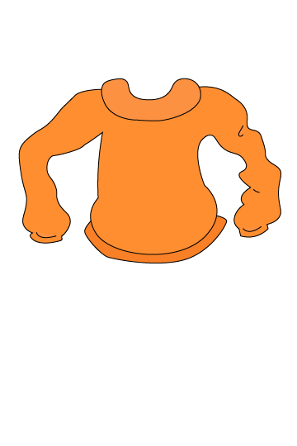

 | 普通の服 |  |  | ゴムの服
 | 効果なし |  | 効果 | ハサミを離したとき横に進む距離が増える
 | 基本の服
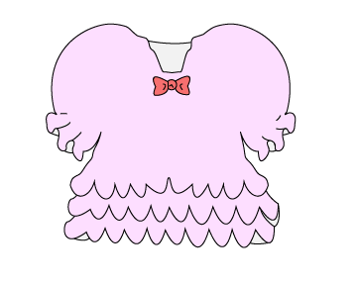
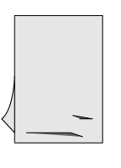

 | ふわふわな服 |  |  |  |  | 薄い生地布
効果 | 安全地帯少しずつ落ちるなどの効果を一切受けない |  |  |  | 効果 | 落下する時間が早まる。捕まってられる時間を５秒で。

 |  |  |  |  | ハンガー
 | 毛玉 |  |  |  | 掴んだ時にスライド移動する
 | 風が吹いたときに流れてくる
 | 当たると当たったはさみが使えなくなる
 | はさみは残る。おおきな動きをするととれる

